Evolution nvelle attrib
Evolution du nombre d’attributions de pensions de droit direct

Années | Vieillesse | Invalidité | Total
2000 | 28,316 | 3,961 | 32,277
2001 | 28,778 | 4,508 | 33,286
2002 | 32,917 | 4,564 | 37,481
2003 | 47,912 | 5,521 | 53,433
2004 | 27,726 | 4,373 | 32,099
2005 | 36,784 | 5,603 | 42,387
2006 | 47,719 | 5,901 | 53,620
2007 | 47,543 | 5,568 | 53,111
2008 | 57,742 | 4,850 | 62,592
2009 | 42,696 | 4,504 | 47,200
2010 | 49,018 | 4,909 | 53,927
2011 | 61,060 | 5,475 | 66,535
2012 | 40,434 | 5,364 | 45,137
2013 | 49,189 | 5,531 | 54,148
2014 | 49,005 | 5,965 | 54,529
2015 | 48,495 | 6,261 | 54,193
2016 | 53,164 | 6,672 | 59,836
2017 | 60,442 | 6,890 | 67,332
2018 | 61,890 | 7,923 | 69,813
2019 | 60,434 | 8,339 | 68,285
2020 | 60,212 | 6,985 | 67,197
2021 | 61,672 | 7,591 | 69,263
2022¹ | 68,977 | 6,287 | 75,264

¹ Pour les invalides, l'effectif est provisoire

Carrières longues
Anticipation
réforme 2003
Réforme
2010

Contrecoup de
l'anticipation de
2003

Répartition par motif de départ
Répartition des nouveaux pensionnés de droit direct 2022 par motif de départ

 | Années | Fonctionnaire handicapé | Raisons familiales | Invalidité ¹ | Catégorie active² | Carrière longue | Catégorie sédentaire | TOTAL
Hospitalier | 2022 | 31 | 2,331 | 1,638 | 11,211 | 3,485 | 7,745 | 26,441
Territorial |  | 219 | 2,900 | 4,649 | 2,703 | 15,276 | 23,076 | 48,823

 | ¹Données provisoires

Les nouveaux pensionnés 2022

 |  |  |  | ² les fonctionnaires ayant bénéficié d’un départ dans le dispositif de la catégorie insalubre (ou super active) sont regroupés avec les départs en catégorie active.

Evol type départ
Evolution de la répartition des nouveaux pensionnés de droit direct par motif de départ

 | Années | Fonctionnaire handicapé | Raisons familiales | Invalidité ¹ | Catégorie active² | Carrière longue | Catégorie sédentaire
 | 2009 | 0.3% | 17.1% | 9.5% | 25.4% | 5.1% | 42.6%
 | 2010 | 0.3% | 18.4% | 9.1% | 25.2% | 4.7% | 42.4%
 | 2011 | 0.2% | 31.7% | 8.2% | 20.4% | 4.0% | 35.3%
 | 2012 | 0.4% | 10.6% | 11.7% | 22.9% | 11.3% | 43.2%
 | 2013 | 0.4% | 8.7% | 10.1% | 22.4% | 18.3% | 40.0%
 | 2014 | 0.5% | 8.3% | 10.9% | 21.8% | 24.8% | 33.9%
 | 2015 | 0.4% | 7.6% | 11.4% | 21.1% | 28.3% | 31.1%
 | 2016 | 0.4% | 7.4% | 11.2% | 20.2% | 29.8% | 31.0%
 | 2017 | 0.3% | 7.5% | 10.2% | 20.6% | 30.7% | 30.7%
 | 2018 | 0.4% | 6.9% | 11.3% | 19.7% | 29.1% | 32.6%
 | 2019 | 0.4% | 6.9% | 12.1% | 18.4% | 28.1% | 33.9%
 | 2020 | 0.3% | 6.6% | 10.4% | 17.4% | 28.3% | 36.9%
 | 2021 | 0.3% | 6.5% | 11.0% | 16.1% | 26.4% | 39.7%
 | 2022 | 0.3% | 7.0% | 8.4% | 18.5% | 24.9% | 41.0%

 | ¹ Données provisoires
 | ² les fonctionnaires ayant bénéficié d’un départ dans le dispositif de la catégorie insalubre (ou super active) sont regroupés avec les départs en catégorie active.

Evol âge
Evolution de l’âge moyen au départ à la retraite des droits directs vieillesse (âge à la liquidation)

 | Ensemble des droits directs vieillesse | Catégorie sédentaire | Catégorie active
2002 | 57.1 | 60.6 | 56.0
2003 | 56.2 | 60.7 | 56.1
2004 | 57.6 | 60.5 | 56.0
2005 | 57.4 | 60.6 | 56.2
2006 | 58.0 | 60.6 | 56.4
2007 | 57.9 | 60.7 | 56.5
2008 | 57.8 | 60.9 | 56.5
2009 | 58.4 | 60.9 | 56.9
+ 2,4 ans en 12 ans
2010 | 58.4 | 61.0 | 56.9
2011 | 57.0 | 61.4 | 57.2
+ 0,4 an en 8 ans
2012 | 60.1 | 62.0 | 57.8
2013 | 60.3 | 62.1 | 58.0
2014 | 60.7 | 62.8 | 58.5
2015 | 61.0 | 63.1 | 58.9
+ 3,7 ans en 12 ans
2016 | 61.1 | 63.1 | 59.0
2017 | 61.2 | 63.2 | 59.1
2018 | 61.4 | 63.2 | 59.3
+ 1,3 an en 8 ans
2019 | 61.6 | 63.2 | 59.4
2020 | 61.8 | 63.3 | 59.6
2021 | 62.0 | 63.3 | 60.0
+ 3,3 ans en 12 ans
2022 | 62.1 | 63.4 | 60.2

+ 0,9 an en 8 ans

Durée validée
Durée validée des nouveaux pensionnés de droit direct vieillesse (en nombre de trimestres)

 | Total vieillesse | Vieillesse 2-15 ans | Vieillesse 15 ans et plus | Total invalidité
2010 | 121.8 |  | 121.8 | 100.9
2011 | 115.0 | 34.7 | 123.4 | 100.1
2012 | 121.0 | 40.1 | 130.3 | 98.6
2013 | 122.3 | 40.7 | 131.8 | 98.8
2014 | 123.4 | 40.7 | 133.2 | 99.8
2015 | 123.2 | 40.6 | 134.0 | 98.4
2016 | 123.6 | 40.6 | 135.1 | 97.1
2017 | 123.3 | 40.0 | 135.3 | 96.9
2018 | 122.1 | 40.4 | 134.4 | 95.6
2019 | 122.0 | 40.6 | 134.2 | 94.7
2020 | 120.5 | 40.7 | 133.0 | 95.2
2021 | 119.3 | 40.8 | 132.6 | 95.4
2022 | 119.4 | 40.6 | 132.3 | 95.7
 | Total vieillesse | Total invalidité | Vieillesse 2-15 ans | Vieillesse 15 ans et plus
2010 | 121.8 | 100.9 |  | 121.8
2011 | 115.0 | 100.1 | 34.7 | 123.4
2012 | 121.0 | 98.6 | 40.1 | 130.3
2013 | 122.3 | 98.8 | 40.7 | 131.8
2014 | 123.4 | 99.8 | 40.7 | 133.2
2015 | 123.2 | 98.4 | 40.6 | 134.0
2016 | 123.6 | 97.1 | 40.6 | 135.1
2017 | 123.3 | 96.9 | 40.0 | 135.3
2018 | 122.1 | 95.6 | 40.4 | 134.4
2019 | 122.0 | 94.7 | 40.6 | 134.2
2020 | 120.5 | 95.2 | 40.7 | 133.0
2021 | 119.3 | 95.4 | 40.8 | 132.6
2022 | 119.4 | 95.7 | 40.6 | 132.3

Evol majo enfants
Proportion des nouveaux pensionnés bénéficiaires de la majoration pour enfants

Années | Droit direct |  |  | Total droit dérivé
 | FPH droit direct | FPT droit direct | Total droit direct
LIQUIDES
2010 | 24.5% | 27.3% | 26.0% | 32.5%
2011 | 30.3% | 34.3% | 32.4% | 32.6%
2012 | 20.2% | 25.9% | 23.5% | 31.6%
2013 | 19.4% | 25.1% | 22.8% | 31.7%
2014 | 19.3% | 25.4% | 23.0% | 30.7%
2015 | 19.6% | 25.2% | 23.0% | 31.2%
2016 | 19.8% | 25.9% | 23.6% | 31.2%
2017 | 20.4% | 25.8% | 23.7% | 29.8%
2018 | 20.2% | 26.4% | 24.1% | 30.0%
2019 | 20.9% | 26.8% | 24.7% | 29.7%
2020 | 21.4% | 26.4% | 24.7% | 29.9%
2021 | 22.3% | 26.9% | 25.4% | 30.6%
2022 | 23.4% | 26.7% | 25.5% | 28.9%

Cat. hiérarchique
Répartition des nouveaux pensionnés de droit direct 2022 en fonction du versant de la fonction publique et de la catégorie hiérarchique

 |  | FPH Homme | FPH Femme | FPT Homme | FPT Femme | Total Homme | Total Femme | Total FPH | Total FPT | Total
 | Catégorie A | 3.7% | 15.8% | 4.3% | 8.6% | 4.1% | 11.1% | 19.5% | 12.8% | 15.2%
 | Catégorie B | 6.8% | 38.1% | 5.9% | 8.9% | 6.2% | 19.1% | 44.9% | 14.7% | 25.3%
 | Catégorie C | 9.7% | 25.8% | 31.9% | 40.5% | 24.2% | 35.4% | 35.6% | 72.4% | 59.5%

 | Catégorie A | Catégorie B | Catégorie C
FPH Homme | 3.7% | 6.8% | 9.7%
FPH Femme | 15.8% | 38.1% | 25.8%
FPT Homme | 4.3% | 5.9% | 31.9%
FPT Femme | 8.6% | 8.9% | 40.5%
Total Homme | 4.1% | 6.2% | 24.2%
Total Femme | 11.1% | 19.1% | 35.4%

montant moyen
Montant de la pension mensuelle moyenne du flux 20222

 |  | Droit direct - Vieillesse | Droit direct - Invalidité | Droit dérivé (Vieillesse et Invalidité)
 | FPH Homme | 1,844 € | 1,437 € | 726 €
 | FPH Femme | 1,732 € | 1,339 € | 775 €
 | FPT Homme | 1,489 € | 1,173 € | 611 €
 | FPT Femme | 1,313 € | 1,042 € | 708 €
 | Total Homme | 1,564 € | 1,214 € | 669 €
 | Total Femme | 1,497 € | 1,134 € | 724 €

2 Montant brut de la pension y compris les avantages non contributifs et hors pensions orphelins.

Evol montant
Evolution du montant de la pension mensuelle moyenne2

 | FPH - droits directs | FPT - droits directs | Total droits directs | Total droits dérivés
2009 | 1,388 € | 1,232 € | 1,306 € | 589 €
2010 | 1,404 € | 1,250 € | 1,322 € | 592 €
2011 | 1,374 € | 1,189 € | 1,277 € | 609 €
2012 | 1,475 € | 1,231 € | 1,332 € | 627 €
2013 | 1,480 € | 1,233 € | 1,332 € | 631 €
2014 | 1,489 € | 1,267 € | 1,356 € | 631 €
2015 | 1,498 € | 1,265 € | 1,355 € | 635 €
2016 | 1,526 € | 1,255 € | 1,359 € | 639 €
2017 | 1,560 € | 1,289 € | 1,393 € | 646 €
2018 | 1,549 € | 1,272 € | 1,376 € | 647 €
2019 | 1,536 € | 1,288 € | 1,378 € | 656 €
2020 | 1,511 € | 1,295 € | 1,370 € | 663 €
2021 | 1,615 € | 1,313 € | 1,412 € | 678 €
2022 | 1,731 € | 1,360 € | 1,491 € | 706 €

2 Montant brut de la pension y compris les avantages non contributifs et hors pensions orphelins.

Répartition région
Répartition régionale du lieu de résidence des nouveaux pensionnés de droit direct de 2022 avant et après leur départ en retraite

code_region | Résidence à la retraite | résidence en activité
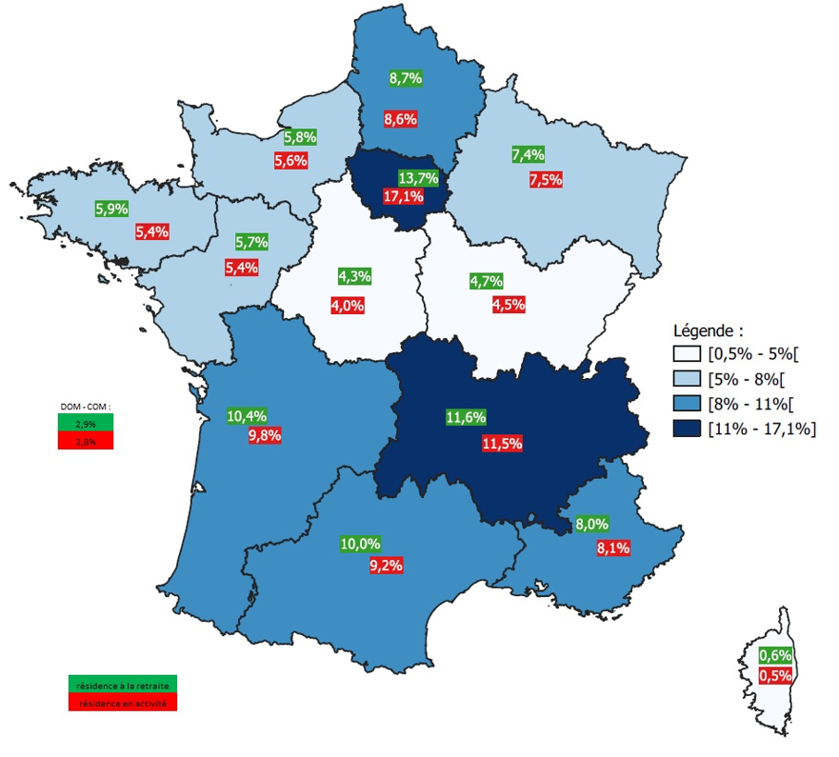
11 | 13.7% | 17.1%
24 | 4.3% | 4.0%
27 | 4.7% | 4.5%
28 | 5.8% | 5.6%
32 | 8.7% | 8.6%
44 | 7.4% | 7.5%
52 | 5.7% | 5.4%
53 | 5.9% | 5.4%
75 | 10.4% | 9.8%
76 | 10.0% | 9.2%
84 | 11.6% | 11.5%
93 | 8.0% | 8.1%
94 | 0.6% | 0.5%
DOM-COM | 2.9% | 2.8%

Solde migratoire
Solde migratoire des nouveaux pensionnés de droit direct de 2022

code_region | solde migratoire
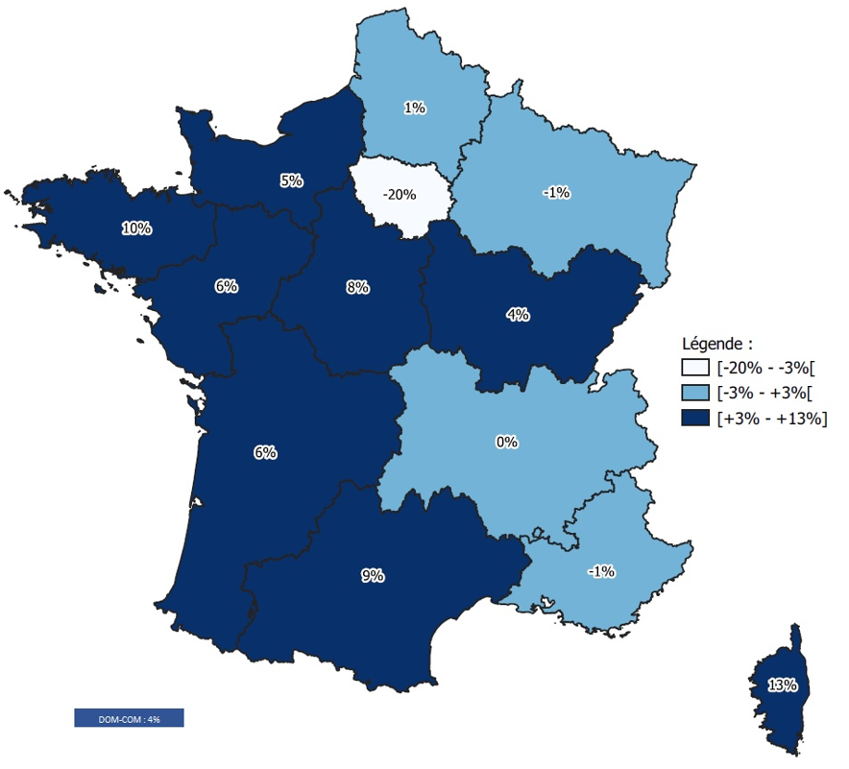
11 | -20%
24 | 8%
27 | 4%
28 | 5%
32 | 1%
44 | -1%
52 | 6%
53 | 10%
75 | 6%
76 | 9%
84 | 0%
93 | -1%
94 | 13%
DOM-COM | 4%

